0705
 | phpの問題 7/5

 | 以下の問題をコードに書いて実装してください。

 | ・変数、echo

 | ① 文字列"HelloWorld"と書かれた変数aを定義してください。

 | ② 数値100と書かれた変数bを定義してください。

 | ③ ①の値を出力してください。

 | ④ ②の値を出力してください。

 | ⑤ 文字列"Hello"と書かれた変数cと文字列"World"と書かれた変数dを同時に出力してください。

 | ⑥ 数値11と書かれた変数eと数値13と書かれた変数fを同時に出力してください。

 | ⑦ 文字列"こんにちは"と文字列"田中さん"と書かれた変数nameを使って「こんにちは、田中さん。」と出力してください。

 | ・if

 | ① 変数mが"こんにちは"であるなら"今は昼です。"を表示します。
 | 違うなら、"今は夜です。"を表示します。

 | ② 変数numが100以上であるなら"数値は100以上です。"を表示します。
 | 違うなら、"数値は100未満です。"を表示します。

 | ③ 変数num1が100以上50未満であるなら"数値は100以上50未満の数値です。num1 = 変数numの数値"を表示します。
 | 違うなら、"数値は100以上50未満の数値ではありません。num1 = 変数num1の数値"を表示します。
 | ＊変数名が間違えてました。申し訳ありません。

 | ④ 変数num2が100以上であるなら"数値は100以上の数値です。num2 = 変数num2の数値"を表示します。
 | また、「100以上である」という条件がtrueであり、変数num2が200以上なら"数値は200以上の数値です。num2 = 変数num2の数値"を表示します。
 | 違うなら、"数値は100以下の数値です。num2 = 変数num2の数値"を表示します。

 | ⑤ 変数num3がが100以上200未満であるなら"数値は100以上200未満の数値です。num3 = 変数num3の数値"を表示します。
 | また、「10」以上200未満であるならという条件がfalseと判断され、50以上100未満なら"数値は50以上100未満の数値です。num3 = 変数num3の数値"を表示します。
 | それでもないなら、"数値は50未満の数値です。num3 = 変数num3の数値"を表示します。

 | ⑥ 変数num4が100以上200未満であるなら"数値は100以上200未満の数値です。num4 = 変数num4の数値"を表示し、
 | その場合、2で割り切れるなら"数値は"数値は100以上200未満で2の倍数です。num4 = 変数num4の数値"を表示します。
 | また、「100以上200未満であるなら」という条件がfalseであり、50以上100未満であるなら"数値は50以上100未満の数値です。num4 = 変数num4の数値"を表示し、
 | その場合、5で割り切れるなら"数値は50以上100未満で5の倍数です。num4 = 変数num4の数値"を表示し,
 | そうでないなら、"数値は50以上100未満で5の倍数ではありません。num4 = 変数num4の数値"。を表示します。
 | それでもないなら、"数値は50未満の数値です。num4 = 変数num4の数値"を表示します。

 | ＊番号が間違えてました。申し訳ありません。

 | <ヒント>

 | if文の書き方には3つの書き方があります。

 | ① if(条件式) {
 | 処理内容
 | } | 。

 | → 条件式がtrue(○)である時に実行される。false(×)の場合、処理内容は行われない

 | ② if(条件式){
 | 処理内容1
 | }else {
 | 処理内容2
 | }

 | → 条件式がtrue(○)である時は処理内容1をfalse(×)であるなら処理内容2が実行される

 | ③ if(条件式A) {
 | 処理内容1
 | }
 | else if (条件式B) {
 | 処理内容2
 | }
 | else {
 | 処理内容3
 | }

 | → 条件式Aがtrue(○)である時は処理内容1を実行し、false(×)であるなら条件式Bで確認が行われる。
 | 条件式Bがtrue(○)である時は処理内容2を実行し、false(×)であるならelseの処理内容3が実行される。

 | ④⑤⑥は条件が多いのでこの③のif文を使ってコードを作成していただきたいです。
 | ⑥は少し応用な問題になっていますので上のif文を元に再チャレンジしてみてください。
 | それでも分からなかった場合は、解説コードを送ります。

 | そして③以降は以下の画像の様に出力してほしいです。

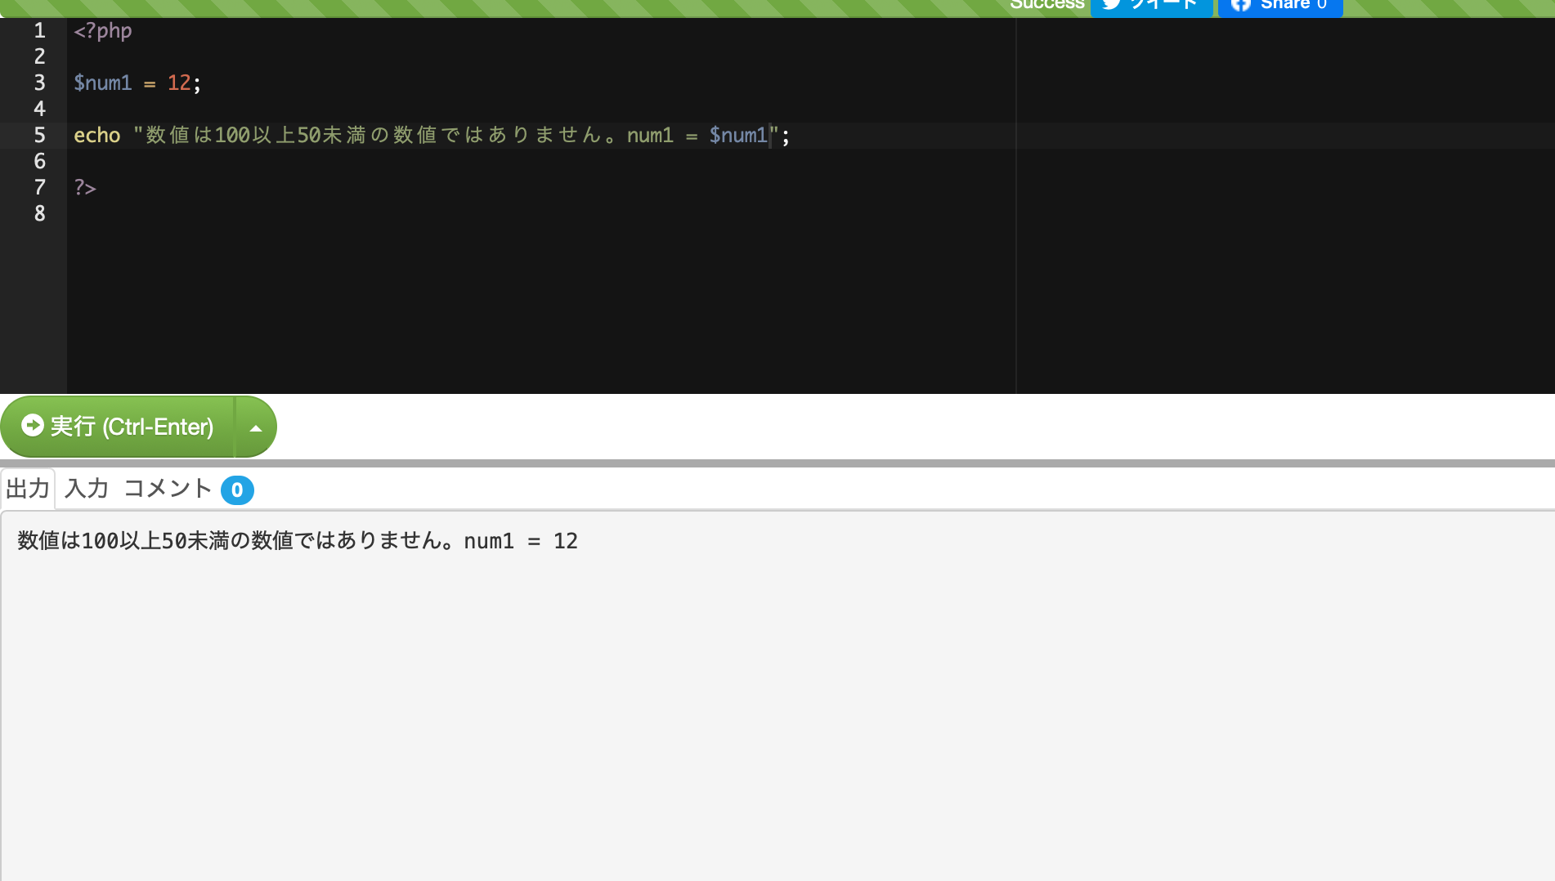
このようにコードで入力した値を出力していただきたいです。

 | ・⑥について
 | ⑥は以下の様な処理の流れとなります。

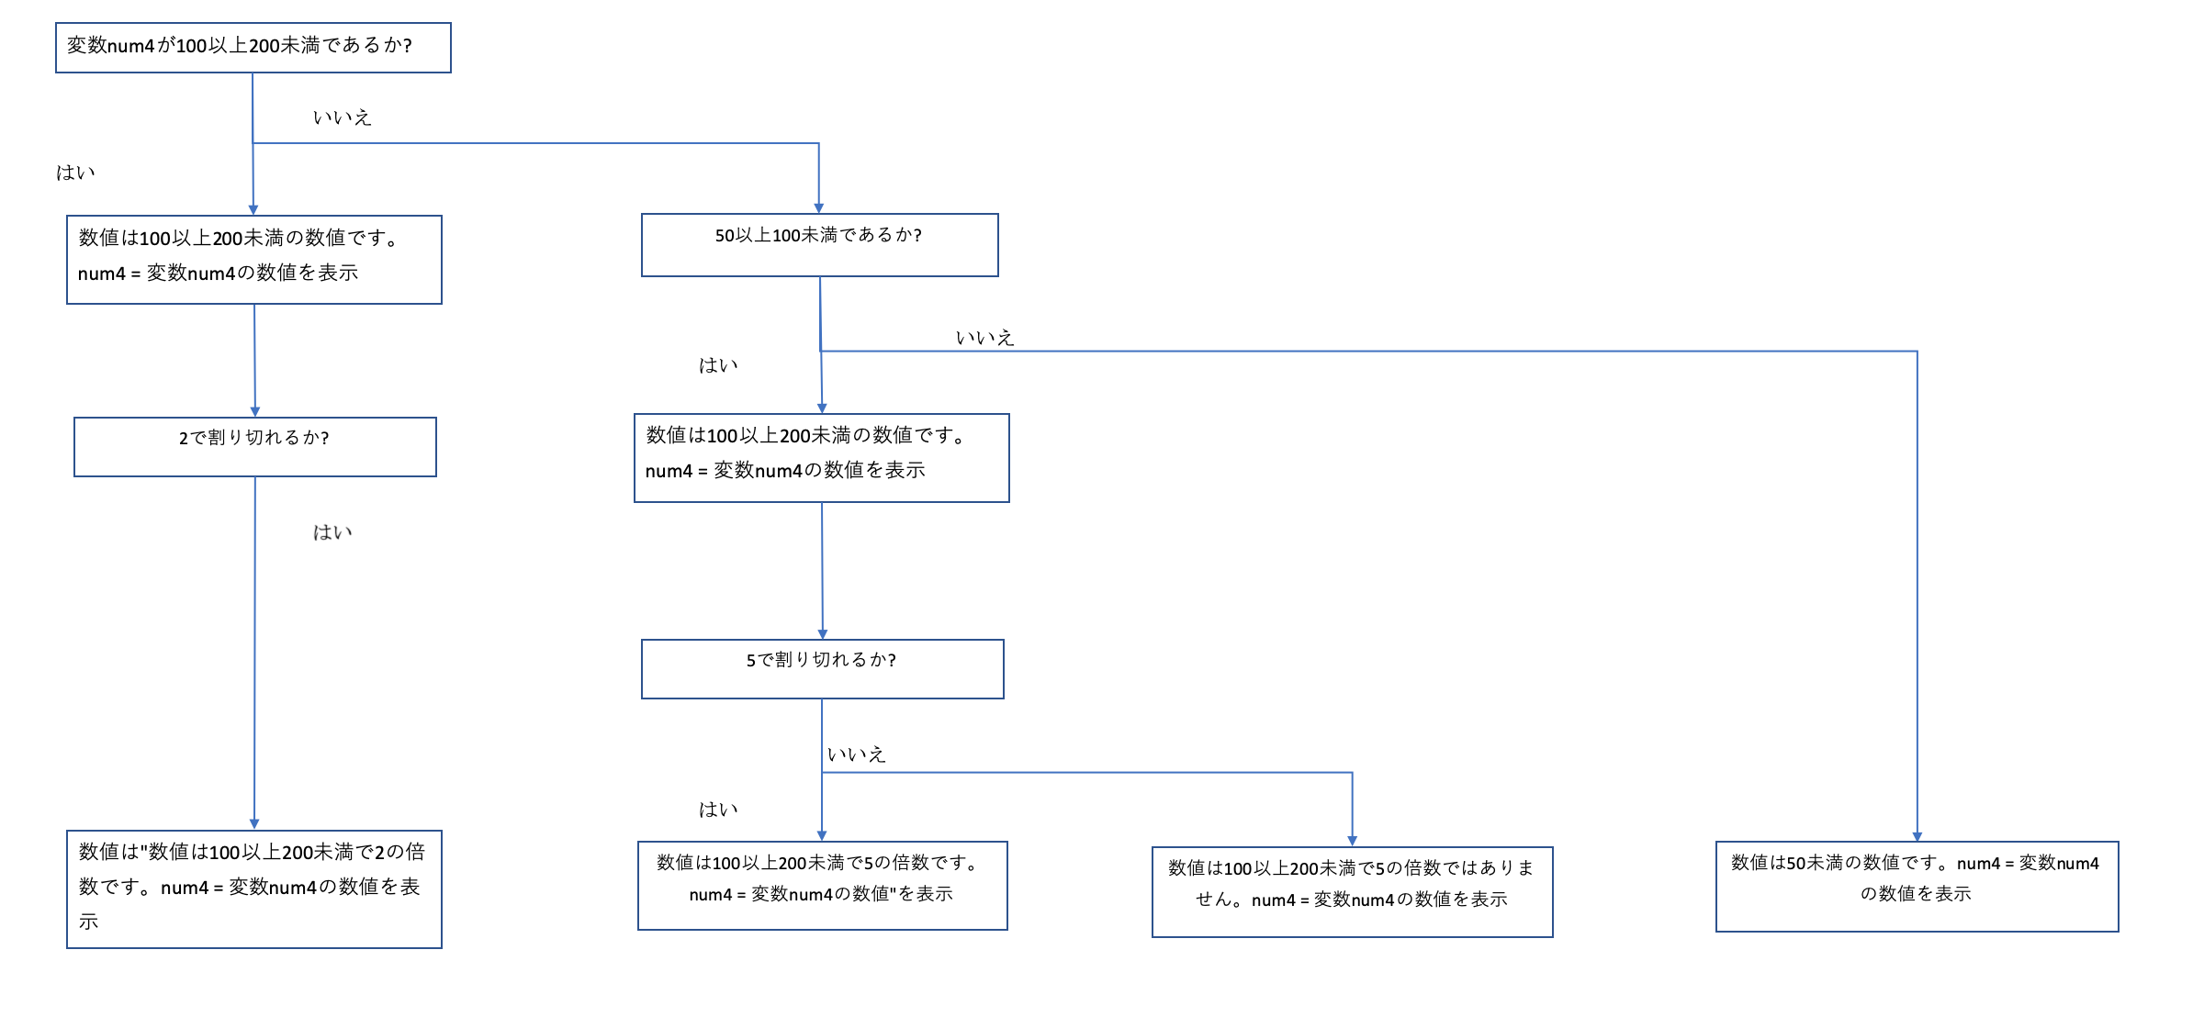

 | <⑥解答>

1 | <?php
2
3 | $num4 = 139;
4
5 | if ($num4 >= 100 && $num4 < 200) {
6
7 | echo("数値は100以上200未満の数値です。num4 = $num4\n");
8
9 | if ($num4 % 2 == 0) {
10
11 | echo("数値は100以上200未満で2の倍数です。num4 = $num4\n");
12
13 | }
14
15 | }
16 | else if($num4 >= 50 && $num4 < 100) {
17
18 | echo("数値は50以上100未満の数値です。num4 = $num4\n");
19
20 | if($num4 % 5 == 0) {
21
22 | echo("数値は50以上100未満で5の倍数です。num4 = $num4\n");
23
24 | }
25 | else {
26
27 | echo("数値は50以上100未満で5の倍数ではありません。num4 = $num4\n");
28
29 | }
30 | }
31 | else {
32
33 | echo("数値は50未満の数値です。num4 = $num4\n");
34 | }
35
36
37 | ?>

 | まず、条件が複数ありますのでif else-if elseを使用します。
 | また、if文の中にif文を何回でも書くことができます。
 | そうすることで、一つ目の条件式がtrue (○)もしくはfalse(×)の状態でありながら、もう一つの条件式を確認することができます。
 | しかし、if文で使う{}の位置には気をつける必要があります。
 | 例えば、($num4 % 2 == 0)という条件は($num4 >= 100 && $num4 < 200)がtrue(○)である時に通らないといけませんので
 | 9行目から始まり、13行目で終わる「{ }」を5行目から始まり、15行目で終わる「{ }」の中で囲むようにしましょう。
 | また、if文の中にif文を書きずぎると階層が深くなって分かりにくくなりますので注意してください。

 | 参考:
 | https://flytech.work/blog/7735/

0719
phpの問題 7/19

1 | 変数fruitsの中に以下の値によって条件分岐するコードを作成してください。
 | リンゴの場合、「リンゴです。」
 | ぶどうの場合、「ぶどうです。」
 | パイナップルの場合、「パイナップルです。」
 | イチゴの場合、「イチゴです。」
 | それ以外の場合、「その果物名は対象外です。」

2 | ① keisan()というメソッドを作成し、そのメソッドを呼び出すコードを作成してください。
 | keisan()メソッドは下記の内容であること。
 | ・「計算します。」という文字を出力する

 | ② また、keisan2()というメソッドを作成し、数字1、数字2、符号の3つの引数を使ってそのメソッドを呼び出すコードを作成してください。
 | keisan2()メソッドは下記の内容であること。
 | ・符号が「"+"」だった場合
 | 「足し算の結果は■です。」と出力する。

 | ・符号が「"-"」だった場合
 | 「引き算の結果は■です。」と出力する。

 | ・符号が「"×"」だった場合
 | 「かけ算の結果は■です。」と出力する。

 | ・符号が「"÷"」だった場合
 | 「わり算の結果は■です。」と出力する。

 | ・符号がそれ以外だった場合
 | 「計算できません。」と出力する。

 | ＊「■」は計算した値を表示すること。

3 | 下記のような1月の日付を入力すると、その日の曜日が表示される画面を作成してください。
 | また、1から31以外の数字を入力するとエラーメッセージを表示するようにしてください。
 | ＊wordpressで固定ページを作成すること。
 | ＊計算処理をメソッド化すること

2020年1月の曜日チェック
ここに2020年1月の日にちを入力して下さい。
日
2020年1月の曜日チェック
1月30日の曜日は木曜日です。
30
結果
2020年1月の曜日チェック
エラーです。
1から31の整数を入力してください。

 |  |  | 結果ボタン

 |  |  |  | 結果ボタン

4 | 下記のような月を入力すると、その月から12月までの総合日数が表示される画面を作成してください。
 | また、1から12以外の数字を入力するとエラーメッセージを表示するようにしてください。
 | ＊wordpressで固定ページを作成すること。
 | ＊計算処理をメソッド化すること。

月日の計算チェック
ここに月を入力して下さい。
月
１
結果
月日の計算チェック
1月から12月までの月は365日です。
月日の計算チェック
エラーです。
1から12の整数を入力してください。

 |  |  | 結果ボタン

 |  |  |  | 結果ボタン

 | ＊各月の日数表

 | 月 | 日数
 | 1 | 31
 | 2 | 28
 | 3 | 31
 | 4 | 30
 | 5 | 31
 | 6 | 30
 | 7 | 31
 | 8 | 31
 | 9 | 30
 | 10 | 31
 | 11 | 30
 | 12 | 31

0726
phpの問題 7/26

1 | 変数 x、y にそれぞれ数値を入力し、x が y より大きい場合に、「xはyより大きい。」
 | という文を表示するプログラムを作成しなさい。

2 | 変数 x、y にそれぞれ数値を入力し、x が ｙ より大きい場合には「xはyより大きい」、
 | x が y より小さい場合には「xはyより小さい」と表示するプログラムを作成しなさい。

3 | 変数 x、y にそれぞれ数値を入力し、x が ｙ より大きい場合には「xはyより大きい」、
 | x が y より小さい場合には「xはyより小さい」、x と y が等しい場合には「xとyは等しい」と表示するプログラムを作成しなさい。

4 | 正の整数値を入力し、それが偶数か奇数かを判定するプログラムを作成しなさい。

5 | 整数値を入力し、以下の４つの分類から該当するものを表示するプログラムを作成しなさい。
 | “正の偶数”、“正の奇数”、“負の偶数”、“負の奇数”
 | ※ 0 は“正の偶数”であるとする。

6 | 中間試験と、期末試験の点数（それぞれ 0 ～ 100 点）を入力し、次の条件に従って合格、不合格を判定するプログラムを作成しなさい。
 | 両方とも 60 点以上の場合、合格
 | 合計が 130 点以上の場合、合格
 | 合計が 100 点以上で、どちらかの試験が 90 点以上であれば合格
 | 上記以外は不合格

7 | 整数値 x, y を入力し、以下の条件に該当する場合、そうであることを示す文を表示しなさい。(該当するものは全て表示させること)
 | x は y より小さく、かつ、x と y は共に偶数である。
 | x と y は等しく、かつ、負の数である。
 | x は y より小さい、または、x は偶数である。
 | x は 10 以下または 100 以上で、かつ、y は 10 以上かつ 100 以下である。
 | x も y も負の数ではない。

8 | 曜日と、午前、午後、夜間の区別を入力し、病院が開いているか、休診であるかを表示するプログラムを作成しなさい。
 | 開いているか、休診であるかは、次の表に従います。
 | ＊ワードプレスの固定ページで作成すること。
 | ＊病院の日程表

 |  | 日曜 | 月曜 | 火曜 | 水曜 | 木曜 | 金曜 | 土曜
 | 午前 (09:00〜12:00) | 休診 | 休診 | 休診 | ○ | ○ | 休診 | ○
 | 午後 (13:00〜18:00) | 休診 | ○ | ○ | ○ | ○ | ○ | 休診
 | 夜間 (22:00〜24:00) | 休診 | 休診 | ○ | 休診 | ○ | ○ | 休診
 |  |  |  |  |  |  |  |  | ・開いている場合

病院の時間帯チェック
希望の曜日は？
曜日
希望の日時は？
病院の時間帯チェック
その時間帯は開いていますので時間内に来院ください。

水

午後

結果

 |  |  |  |  |  |  |  |  | ・休診の場合
病院の時間帯チェック
申し訳ありません。
その時間帯は休診ですので別の曜日、時間帯に来院ください。
 | ＊エラーの場合

病院の時間帯チェック
入力エラーです。
曜日か時間帯をきちんと入力してください。

9 | 月を表す数値を入力し、その月の初めから年末までにある祝日を表示する画面を作成しなさい。
 | ＊ワードプレスの固定画面を使って作成すること。

祝日チェック
11月から12月にある祝日
文化の日(11月)
勤労感謝の日(11月)
天皇誕生日(12月)
合計で3日あります。
祝日チェック
月を入力してください
月

11
結果

 | ＊表示する祝日は以下の日とします。
 | 1月 | 元日、成人の日 |  |  |  |  |  |  | ＊エラーの場合
 | 2月 | 建国記念の日
祝日チェック
入力のエラーです。
もう一度、入力しなおしてください。
 | 3月 | 春分の日
 | 4月 | 昭和の日
 | 5月 | 憲法記念日、みどりの日、こどもの日
 | 6月 | 海の日
 | 9月 | 敬老の日、秋分の日
 | 10月 | 体育の日
 | 11月 | 文化の日、勤労感謝の日
 | 12月 | 天皇誕生日

0802
phpの問題 08/02

1 | “こんにちは”と表示するプログラムを作成しなさい。

2 | 変数 x に数値 11 を代入し、x の値を“x=11”のように表示するプログラムを作成しなさい。

3 | 変数 x、y に数値 13、17 を代入し、x、y の値を“x=13,y=17”のように表示するプログラムを作成しなさい。

4 | 変数 x に数値 13 と 17 の和を代入し、x の値を表示するプログラムを作成しなさい。

5 | 数値 13 と 17 の積を表示するプログラムを作成しなさい。

6 | 次のプログラムを作成しなさい。

 | 6-1. 数値 型の変数 x に数値 7 を代入し、変数 x の値を 3 倍にして表示する。

 | 6-2. 変数 x の値を変数yに代入し、半分(1/2)にして表示する。

7 | 変数 x、y に任意の数値を代入し、x の値を y に、y の値を x に入れ替えて x と y の値を表示するプログラムを作成しなさい。

8 | 変数 x、y に数値 19、23 を代入し、その積を変数 z に代入して z の値を表示するプログラムを作成しなさい。

9 | 変数 x に任意の数値を代入し、x を 2 倍、3 倍、4 倍した結果を表示するプログラムを作成しなさい。

10 | 変数 x に任意の数値を代入し、x を 1 乗、2 乗、3 乗した結果を表示するプログラムを作成しなさい。

11 | 変数 x に任意の数値を代入し、x を x より小さい任意の数値で割った商と余りを表示するプログラムを作成しなさい。

12 | 整数の 2 乗を計算するメソッドを作成しなさい。１つの 数値 型引数を取り、結果を数値型の戻り値として返すこと。

13 | ２つの整数の平均を計算するメソッドを作成しなさい。２つの 数値 型引数を取り、結果を数値 型の戻り値として返すこと。
 | ※ 平均の計算は整数で行い、小数点以下は切り捨ててよい。

14 | 数値 型の変数 x、y、z にそれぞれ数値を入力し、最も大きい数値を戻り値として返すメソッドを作成しなさい。
 | ※ xyzはぞれぞれ異なる数値を入力するものとする。

15 | 与えられた整数値が7ならば「ハッピー」、3ならば「ラッキー」、13ならば「アンラッキー」、それ以外は「普通」と出力するif文、switch文の二通りを作成してください。

16 | 年齢を入力し、12歳以上70歳未満ならば「1000円」、それ以外は「ただ」と出力してくだい。

17 | phpMyAdminで以下のテーブルを作成してください。

 | テーブル名: student_manager

 | 列名 | 学籍番号 | 名前 | 誕生日 | メールアドレス | 年齢 | 性別
 | 型(文字数) | varcher(8) | varcher(20) | varcher(10) | varcher(50) | int(2) | cher(1)

18 | 17で作成したテーブルに以下のデータを追加するSQL文を作成してください

 | 学籍番号 | 名前 | 誕生日 | メールアドレス | 年齢 | 性別
 | 20de4567 | 田中太郎 | 1998/12/30 | 20de4567@example.com | 21 | 男
 | 20de4568 | 鈴木一郎 | 1999/11/19 | 20de4568@example.com | 20 | 男
 | 20de4569 | 木村奈々 | 1997/11/20 | 20de4569@example.com | 22 | 女
 | 20de4570 | 中田裕樹 | 1999/07/07 | 20de4570@example.com | 21 | 男
 | 20de4571 | 伊藤香奈 | 1998/06/08 | 20de4571@example.com | 21 | 女

19 | 18で追加したデータを表示したい場合のSQL文を作成してください。

20 | 18で追加したデータの名前にミスがありました。以下のようにデータを修正するSQL文を作成してください。

 | 修正前 |  | 修正後
 | 鈴木一郎 | → | 鈴木一朗
 | 木村奈々 | → | 木村菜奈
 | 中田裕樹 | → | 中田祐希

22 | 田中太郎さんが退学することになりました。田中太郎さんのデータを削除するするSQL文を作成してください。

23 | 新しく以下の学生が入学されました。以下のデータを追加するSQL文を作成してください。

 | id | name | birthday | email | old | 性別
 | 21gr1257 | 田中次郎 | 2000/6/30 | 21gr1257@example.com | 20 | 男
 | 21gr4589 | 本田ひかり | 2000/9/14 | 21gr4589@example.com | 19 | 女
 | 21gr2890 | 松本優香 | 2000/10/13 | 21gr2890@example.com | 19 | 女

24 | 年齢が現在、21歳である学生のみの情報がほしいと依頼がありました。現在、21である学生のみを表示するSQL文を作成してください。

25 | 男子の学生の人数が知りたいとの依頼がありました。男子学生のみを表示するSQL文を作成してください。

26 | 月の開始と月の終わりを設定し、設定した月の間の日数の合計を表示する画面を作成してください。
 | ＊ワードプレスの固定ページで作成すること

月の日数の合計チェック
何月から？
月
何月まで？
月
4
結果
8
月の日数の合計チェック
4月初日から8月末までの合計日数は153日です。
月の日数の合計チェック
入力エラーです。
月が正しいか確認してください。

 | ＊各月の日数表

 | 月 | 日数 |  |  |  |  |  | ＊入力のエラー時
 | 1 | 31
 | 2 | 28
 | 3 | 31
 | 4 | 30
 | 5 | 31
 | 6 | 30
 | 7 | 31
 | 8 | 31
 | 9 | 30
 | 10 | 31
 | 11 | 30
 | 12 | 31

0816
phpの問題 08/16

1 | 数値型の変数 x、y、z にそれぞれ数値を入力し、1番小さい数値を表示するメソッドを作成しなさい。(戻り値なしのメソッドを使用すること)
 | ※ xyzは異なる数字であることとする

2 | 数値型の変数 x、y、z にそれぞれ数値を入力し、2番目に大きい数値を表示するメソッドを作成しなさい。(戻り値なしのメソッドを使用すること)
 | ※ xyzは異なる数字であることとする

3 | AさんとBさんの合否を表示するプログラムを作成しなさい。(戻り値ありのメソッドを使用すること)
 | ・画面に表示したい文
 | 「Xさんは"合格(不合格)"です。」

 | ※ 条件は以下の内容とする
 | Aさん:国語83点、数学75点
 | Bさん:国語68点、数学85点
 | 合否の条件として2科目の平均が76点以上の場合は「合格」、それ以外の場合は「不合格」と表示する

4 | １から10を表示するプログラムを作成しなさい。(for文使用)

5 | 九九の6の段を表示するプログラムを作成しなさい。(for文使用)

6 | 4の 1乗から 10乗までを表示するプログラムを作成しなさい。(for文使用)

7 | 以下のように表示するコードを作成しなさい。(for文使用)
 | 10
 | 9
 | 8
 | 7
 | 6
 | 5
 | 4
 | 3
 | 2
 | 1

8 | 以下のように表示するコードを作成しなさい。(for文使用)
 | 2
 | 4
 | 6
 | 8
 | 10
 | 12
 | 14
 | 16
 | 18
 | 20

9 | phpMyAdminで以下のテーブルを作成してください。

 | テーブル名: accunt_manager

 | 列名 | 名前 | メールアドレス | アカウント名 | パスワード
 | 型(文字数) | varcher(20) | varcher(50) | varcher(20) | varcher(20)

10 | 9で作成したテーブルに以下のデータを追加するSQL文を作成してください

 | 名前 | メールアドレス | アカウント名 | パスワード
 | 田中太郎 | tanaka20@example.com | tanaka20 | abc123
 | 鈴木一郎 | suzuki20@example.com | suzuki20 | def456
 | 木村奈々 | kimura20@example.com | kumura20 | ghi789
 | 中田裕樹 | nakata20@example.com | nakata20 | jkl134

11 | 以下のようにデータを修正するSQL文を作成してください。

 | 修正前 |  | 修正後
 | 鈴木一郎 | → | 鈴木裕貴
 | 木村奈々 | → | 木村千秋
 | 中田裕樹 | → | 中田省吾

12 | 中田裕樹のデータを削除するSQL文を作成してください。

13 | 以下のデータを追加してください。

 | 名前 | メールアドレス | アカウント名 | パスワード
 | 伊藤香奈 | itou20@example.com | itou20 | mlo678

14 | 13までのSQLのデータを使って以下のような画面を作成してください。
 | ＊ワードプレスの固定ページで作成すること
 | 追加ボタンを押した時には入力した情報が追加されるようにすること。

ユーザ一覧
名前
ユーザー名
メールアドレス
パスワード
ワード
野口拓哉
追加
noguti20
xyz789
noguti20@example.com
ユーザ一覧
名前
ユーザー名
メールアドレス
パスワード
ワード
ユーザ名: 田中太郎
アカウント名:tanaka20
メールアドレス:tanaka20@example.com
パスワード: abc123
ユーザ名: 鈴木裕貴
アカウント名:suzuki20
メールアドレス:suzuki20@example.com
パスワード: def123
ユーザ名: 木村千秋
アカウント名:kimura20
メールアドレスkimura20@example.com
パスワード: ghi123
ユーザ名: 野口拓哉
アカウント名:noguti20
メールアドレス: noguti20@example.com
パスワード: xyz789
追加

15 | 以下のようなお釣りをチェックする画面を作成してください。
 | ＊ワードプレスの固定ページで作成すること

お釣りチェック
何円のものを買いますか？
円
何円支払いますか
円
300
結果
1000
お釣りチェック
300円の商品を1000円で支払った場合のお釣り
10000円のお釣り 0枚
1000円のお釣り 0枚
500円のお釣り 1枚
100円のお釣り 2枚
50円のお釣り 0枚
10円のお釣り 0枚
5円のお釣り 0枚
1円のお釣り 0枚
700円
お釣りチェック
エラーです。

0823
phpの問題 8/23

1 | 以下の文字を出力するコードを作成しなさい。(for文を使用)

 | こんにちは。 | 1回目
 | こんにちは。 | 2回目
 | こんにちは。 | 3回目
 | こんにちは。 | 4回目
 | こんにちは。 | 5回目
 | こんにちは。 | 6回目
 | こんにちは。 | 7回目
 | こんにちは。 | 8回目
 | こんにちは。 | 9回目
 | こんにちは。 | 10回目

2 | 1から10を足した合計値を表示するコードを作成してください。(for文を使用)
 | ※ 画面には「55」が表示される

3 | 問題2のコードを使って8回目で処理を途中で終了するコードを作成してください。
 | ※ 画面には「28」が表示される

4 | 九九の4の段と7の段を表示するメソッドを作成しなさい。
 | 何の段(1〜9 )であるかを引数とします。

 | ※ 画面には以下のように表示する
 | 4の段: 4| 8| 12| 16| 20| 24| 28| 32| 36|
 | 7の段: 7| 14| 21| 28| 35| 42| 49| 56| 63|

5 | 下記のような九九表を作成してください。

 | 1| 2| 3| 4| 5| 6| 7| 8| 9|
 | 2| 4| 6| 8| 10| 12| 14| 16| 18|
 | 3| 6| 9| 12| 15| 18| 21| 24| 27|
 | 4| 8| 12| 16| 20| 24| 28| 32| 36|
 | 5| 10| 15| 20| 25| 30| 35| 40| 45|
 | 6| 12| 18| 24| 30| 36| 42| 48| 54|
 | 7| 14| 21| 28| 35| 42| 49| 56| 63|
 | 8| 16| 24| 32| 40| 48| 56| 64| 72|
 | 9| 18| 27| 36| 45| 54| 63| 72| 81|

6 | 下記のようなピラミッドを表示するコードを作成してください。(for文を使用)

 | ＊
 | ＊＊
 | ＊＊＊
 | ＊＊＊＊
 | ＊＊＊＊＊
 | ＊＊＊＊＊＊
 | ＊＊＊＊＊＊＊

7 | 8/16に作成した画面に更新機能を追加してください。

ユーザ一覧
名前
ユーザー名
メールアドレス
パスワード
ワード
野口拓哉
追加
noguti20
xyz789
noguti20@example.com
ユーザ一覧
名前
ユーザー名
メールアドレス
パスワード
ワード
ユーザ名: 田中太郎
アカウント名:tanaka20
メールアドレス:tanaka20@example.com
パスワード: abc123
ユーザ名: 鈴木裕貴
アカウント名:suzuki20
メールアドレス:suzuki20@example.com
パスワード: def123
ユーザ名: 木村千秋
アカウント名:kimura20
メールアドレスkimura20@example.com
パスワード: ghi123
ユーザ名: 野口拓哉
アカウント名:noguti20
メールアドレス: noguti20@example.com
パスワード: xyz789
追加

この辺りに更新機のを追加する。
デザインはお任せします。
更新する項目は
ユーザー名
アカウント名
メールアドレス、
パスワード
更新ボタン

0826
4 | 8/2に作成した、日付を入力すると、その日の曜日が表示される画面をfor文を使って作成してください。

月の日数の合計チェック
何月から？
月
何月まで？
月
4
結果
8
月の日数の合計チェック
4月初日から8月末までの合計日数は153日です。
月の日数の合計チェック
入力エラーです。
月が正しいか確認してください。

 |  | ＊各月の日数表

 |  | 月 | 日数
 |  | 1 | 31
 |  | 2 | 28
 |  | 3 | 31
 |  | 4 | 30
 |  | 5 | 31
 |  | 6 | 30
 |  | 7 | 31
 |  | 8 | 31
 |  | 9 | 30
 |  | 10 | 31
 |  | 11 | 30
 |  | 12 | 31

